상품제안서
더바디 러블리 골프 엄지 퍼팅 커버 일자 퍼팅 커버 PU방수커버 | 상품코드: F26059

 |  |  |  |  |  |  | 02-412-0044 | www.easy1.co.kr
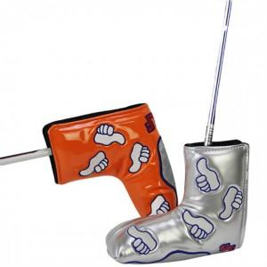

【상세/제작정보】

【인쇄/포장옵션】 | / 포장불가능

【공급단가】 | 수량 | 50~ | 100~ | 500~ | 1,000~ | 2,000~
*VAT별도 | 단가 | 15,500원 | 15,250원 | 14,880원 | 14,500원 | 14,260원

【상품 URL】 | https://dev.easy1.co.kr:443/src/goods_detail.php?gdno=26059

